F02.CFG-Paths
 |  | VVSS, Info Romana, 2025-2026

F02. Filtrarea produselor dupa categorie

F02. Covered source code |  |  | F02. Control Flow Graph (CFG) | F02. Cyclomatic Complexity (CC)
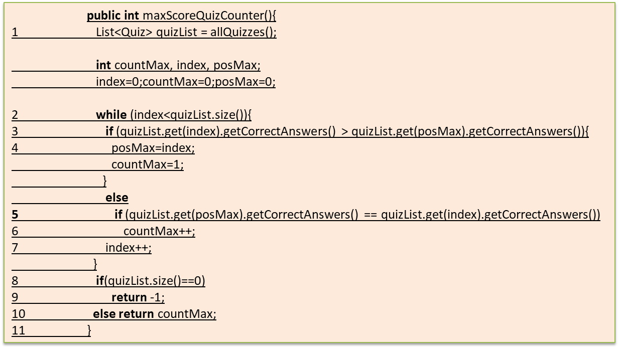
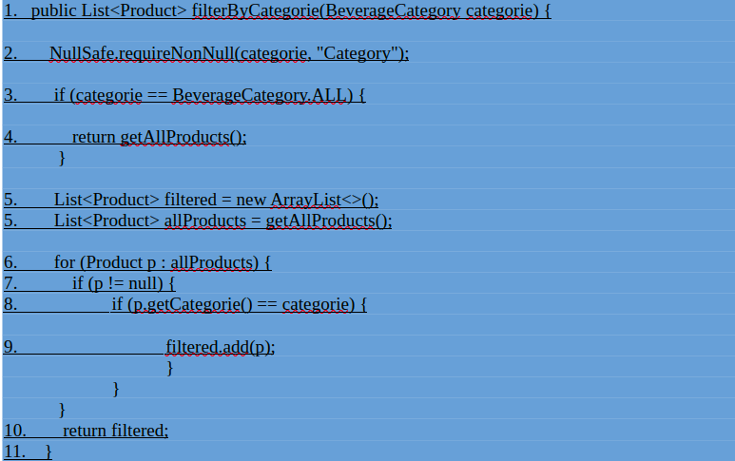
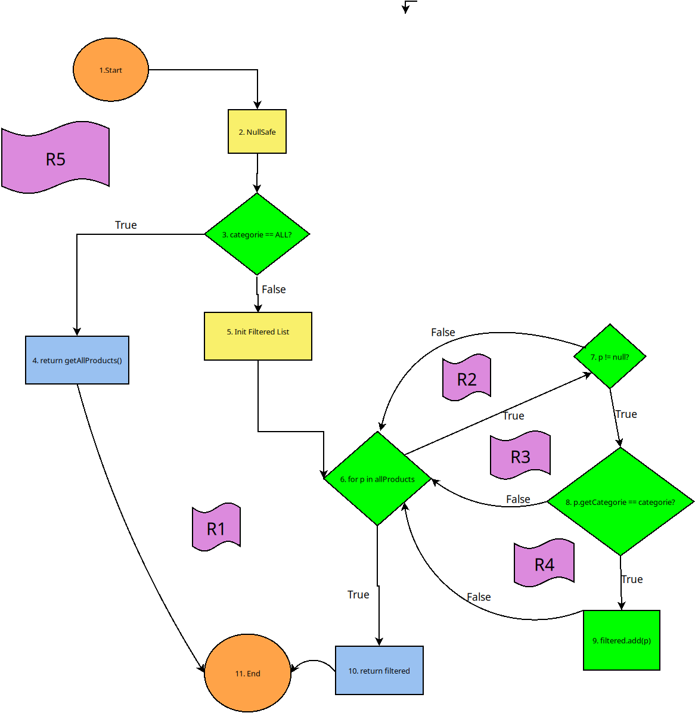
Line No. | Source code |  | Se va insera CFG asociat codului sursa testat (poza, diagrama, etc.). | CC1 = No. of regions = |  | 5
Req02_L01 | … |  |  | CC2 = Edges - Nodes + 2 = |  | 5
Req02_L02 | … |  | <Req02 CFG > | CC3 = No. of Conditions + 1 = |  | 5
Req02_L03 | …
... | …
.. | … |  |  | F02. Individual Paths
... | …
 |  |  |  | Path No. | Path
 |  |  |  | F02_P01 | 1 -> 2 -> 3(T) -> 4 -> 11
 |  |  |  | F02_P02 | 1 -> 2 -> 3(F) -> 5 -> 6(F) -> 10 -> 11
 |  |  |  | F02_P03 | 1 -> 2 -> 3(F) -> 5 -> 6(T) -> 7(F) -> 6(F) -> 10 -> 11
 |  |  |  | F02_P04 | 1 -> 2 -> 3(F) -> 5 -> 6(T) -> 7(T) -> 8(F) -> 6(F) -> 10 -> 11
 |  |  |  | F02_P05 | 1 -> 2 -> 3(F) -> 5 -> 6(T) -> 7(T) -> 8(T) -> 9 -> 6(F) -> 10 -> 11

